Лист1
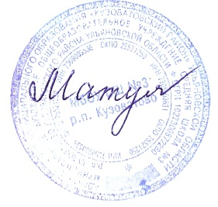
 |  |  |  |  | Утверждаю
 |  |  |  |  | Директор МБОУ СШ №3 р. п. Кузоватово
 |  |  |  |  | Е.В.Матулина
 |  |  |  |  | _______________________
 |  |  |  |  | приказ №174 от 01.09.2023 год
...
 |  |  |  |  |  |  |  |  |  |  | Октябрь
...
ПТ | ПН | ВТ | СР | ЧТ | ПТ | ПН | ВТ | СР | ЧТ | ПТ | ПН | ВТ | СР | ЧТ | ПТ | ПН
15 | 18 | 19 | 20 | 21 | 22 | 25 | 26 | 27 | 28 | 29 | 2 | 3 | 4 | 5 | 6 | 9
...

